상품제안서
[송월타올] 송월 호텔용 블랙라벨 170g 2P 타올세트-[일시품절] | 상품코드: F21915

 |  |  |  |  |  |  | 02-412-0044 | www.easy1.co.kr
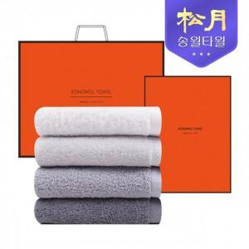

【상세/제작정보】

【인쇄/포장옵션】 | 실크, 자수 / 포장지포장

【공급단가】 | 수량 | 100~ | 300~ | 500~ | 1,000~ | 3,000~
*VAT별도 | 단가 | 10,730원 | 10,570원 | 10,320원 | 9,910원 | 9,490원

【상품 URL】 | https://easy1.co.kr:443/src/goods_detail.php?gdno=21915

